问题
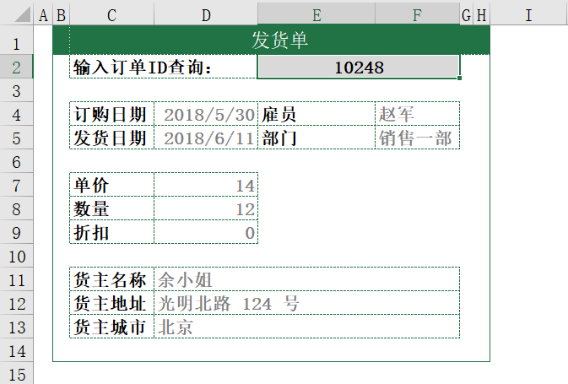
 |  | 课后小练习

任务：
 | 利用数据表制作动态发货单，要求输入订单ID后所有灰色字信息可以抓取相关数据。

